Sheet1
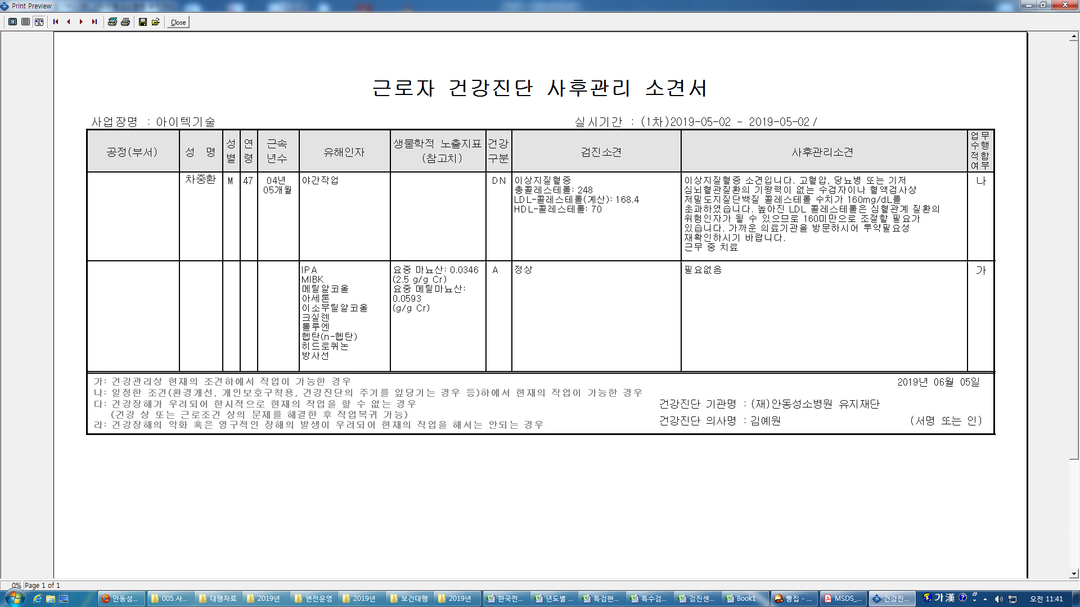
사후관리소견서에 공정(부서)가 출력안되네요.

